7a Case 2
 |  | Case 2
 |  | Beschrijving | Getoond ja/nee? | Max. score | Opmerking | Toegekende score
7a.1 | De case | Met Defensie is een meerjarenovereenkomst gesloten om op meerdere gebieden samen te werken. Hierbij is een viertal lectoraten betrokken waarvan we er twee noemen voor deze case: 1. Educatie 2. Gezondheidszorg Met Defensie zijn meerdere onderzoekszwaartepunten afgesproken waarvan er twee worden gebruikt voor deze case: 1. Welzijn en zorg - Onderzoek naar preventie op ziekteverzuim 2. Bloeiende regio - In de regio's waar defensie kazernes heeft onderzoek naar impact op regio Financiering: Het financieren van het onderzoek gebeurt vanuit de 1e, 2e en 3e geldstroom geldstromen. | n.v.t.
7a.2 | Doelstelling | Doel van deze case is het beoordelen van de samenhang en compleetheid van gegevens in het systeem voor de verschillende geldstromen van jaarplan en projectforecast tot concrete financiele transacties en (grootboek)mutaties | n.v.t.
7a.3 | Volgorde demo | Het staat de aanbieder vrij om de volgorde van onderstaand proces naar eigen inzicht te presenteren. | n.v.t.
7a.4 | Beheerder: | Toon de projectstamgegevens: Relatie: Defensie Programma: Samenwerking Defensie - CHE Projecten gekoppeld aan het programma: 1) Kiemproject Zorg en Welzijn 2) Kiemproject Bloeiende regio De kiemprojecten hebben 2 fases. De definitiefase en de realisatiefase. |  | 10
7a.5 | Gebruikers | Toon de projectorganisatie in: Programmamanager: Kees van Rijswijk cjvrijswijk@che.nl Projectcoordinator Koos Oosterwijk koosterwijk@che.nl Medewerker: Marcel Abbas meabbas@che.nl Directeur lectoraat: Gerjanneke Koeslag gjkoeslag@che.nl |  | 10
7a.6 | Financial Forecasting Omzet | 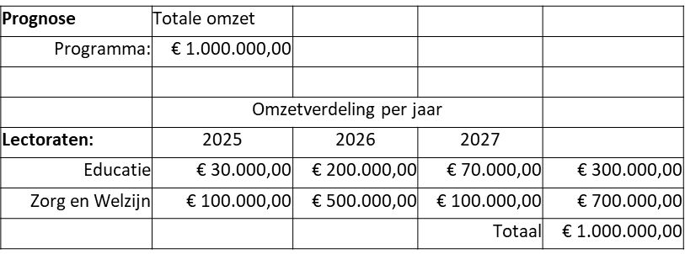 | n.v.t.
7a.7 | Kosten | 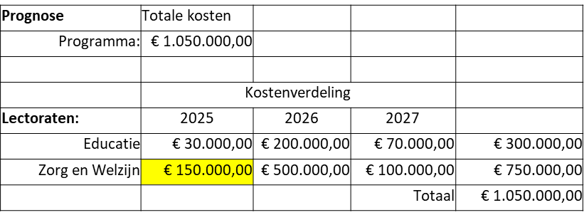 | n.v.t.
7a.8 | Uitsplitising kosten | 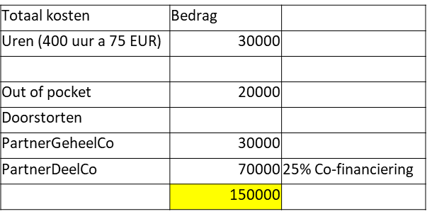 | n.v.t.
7a.9 |  | 1) Toon de forecast op programmaniveau (Kosten en baten) 2) Toon de forecast in de CHE Jaarprognose + inzage in realisatie 3) Start programma is 1-1-2025 en beoogde einddatum 31-12-2027. Toon de forecast per academisch jaar. |  | 10
7a.10 |  | Toon de forecast per maand, per kalenderjaar, per studiejaar, voor de looptijd van een project en voor de looptijd van het programma |  | 10
7a.11 | Opdracht | Kiemproject 1 'Bloeiede regio' is goedgekeurd. Zet het project open voor financiele mutaties. Toon hierbij de procesondersteuning om te komen tot een actief project. |  | 10
7a.12 | Realisatie Q1 2025 | Zorg en Welsijn heeft begroot: 400 uur Realisatie is 40 uur Toon de inrichting van het project en toon hoe de kosten geboekt worden en de subsudie vrijvalt |  | 10
7a.13 | Reservering | Toon hoe het systeem omgaat met reservering als de werkelijke voortgang 7% is van de begrote bedragen. |  | 10
7a.14 | Indexering begrote kosten | Index: 5% per jaar. Benodigde uren voor lectoraat Zorg en Welzijn zie overzicht. Uren worden gelijk verdeeld over de cursusjaren behalve rond de zomervakantie: juni 50%, augustus 0% en september 75%. 1) Toon dat geprognoticeerd kan worden op uren en tarieven met een index over de komende 3 jaar 2) Toon hoe omgegaan wordt het inzetpatroon per studiejaar. 3) Toon de forecast in kosten en baten per lectoraat |  | 10
7a.15 | Verplichtingenregister | Toon dat de verplichtingen voor de komende jaren meegenomen worden in de forecast. 2025: 5k en daarna jaarlijks 20k. |  | 10
7a.16 | Inrichten penvoerderschap | Richt de structuur in waarbij CHE penvoerder is met een of meerdere partners 1) PartnerDeelCo 2) PartnerGeheelCo |  | 10
7a.17 | Contractpartijen | Contractpartijen zijn voor de looptijd van het programma verbonden en krijgen jaarlijks een geprognoticeerd bedrag toegekend. Conditie is dat de verantwoording die nodig is ter onderbouwing van de uitkering, gekoppeld wordt aan de financiele mutatie. 1) Toon dat de projectverantwoording (documenten) gekoppeld kan worden 2) Doorstrorting: Ken de uikering toe aan contractpartij 'PartnerGeheelCo' PartnerDeelCo heeft factuur gestuurd van 40k Toon verwerking en de boekingen |  | 10
7a.18 | Onderhanden werk | Na doorstorten subsidie: Er zijn uren nu én inkoopfacturen geboekt op het project: 1) Toon wat de onderhanden werk posities en de opbrengsten en kosten per periode. 2) Verwerk een cao verhoging van 5% in juni 2025, zonder aanpassing van het verkooptarief. Tref een voorziening op het project, dus door een verlies te nemen. |  | 10
7a.19 | Projectorganisatie | Een project heeft een projectcoordinator met mandaat tot 3k voor goedkeuren van inkoopfacturen. Boven de 3k akkordeert de projectcoordinator en de programmamanager. Bij afwezigheid van de programmamamanager akkordeert de directeur lectoraat. Per project worden projectmedewerkers gekoppeld. Projectmedewerkers krijgen mogelijkheid om uren te boeken op het project tot de maximaal afgesproken inzet. Als de inzet hoger wordt geeft het systeem een melding. Toon de inrichting van het proces voor het programma en de twee kiemprojecten |  | 10
7a.20 | Extra doorbelasting | Kosten zijn gestegen, na onderhandeling kunnen we 10k extra doorbelasten op het kiemproject naar subsidiepartner in 2025. Toon de aanmaak van de factuur en de financiele mutaties |  | 10
7a.21 | Bijstellen begroting | De begroting wordt bijgesteld op basis van nieuwe inzichten. Vorige versie blijft zichtbaar. De nieuwe versie komt in het jaarplan van het volgende jaar. Voor het huidige jaar blijft de begroting gelijk. |  | 10
7a.22 | Urenverantwoording | Externen voeren uren voor vrijvallen subsidie zoals afgesproken. |  | 10
7a.23 | Inzet individuele medewerker | Externen voeren uren voor vrijvallen subsidie zoals afgesproken. |  | 10
7a.24 | Inhuur extern | Invoer factuur externe leverancier voor een onverwachte uitgave(Aanbieder kan zelf een bestaande leverancier gebruiken uit eigen demo-omgeving) - Toon hoe de factuu op een post onvoorzien kan worden geboekt |  | 10
7a.25 | Uitkeren subsidiegelden | Uitkeren op basis van de verantwoording. Grote bedragen (> 25k worden gerapporteerd aan controller) Er is overzicht op het project wanneer welke bedragen worden uitgekeerd |  | 10
7a.26 | Innen subsidiegelden | Vastleggen tranches en melding na vervaldatum - Triggers om de verrekenen / geld op te halen bij de subsidieverstrekker |  | 10
7a.27 | Monitoren en bijsturen | - Resultaten over academisch jaar en kalenderjaar, per rapportagemoment gedurende de looptijd (ook toekomst) - Zicht op financiele voortgang en realisatie/planningsvoortgang - Zijn de medewerkers bij met het schrijven van uren? - Hoe verhouden de geschreven uren zich tot de begrote periode in de zelf gekozen periode per activiteit? - Zicht op comsumptie van uren - In kind vastlegging en rapportage per partner |  | 10
7a.28 | Wijzigen plannning | Toon hoe een projectmanager uren in de begroting kan verschuiven wanneer een activiteit bijvoorbeeld vertraagd is of langer duurt dan verwacht.
7a.29 | Organisatiewijziging | De CHE is voornemens de lectoraten op termijn onder te brengen in een kenniscentrum. Tot dat moment loopt de financiering over de verschillende lectoraten. Daarna wijzigt de organisatie, dus de inrichting van het programma. |  | 10

 |  |  | Punten naar voorblad: | 220 |  | 0

Bijlage a
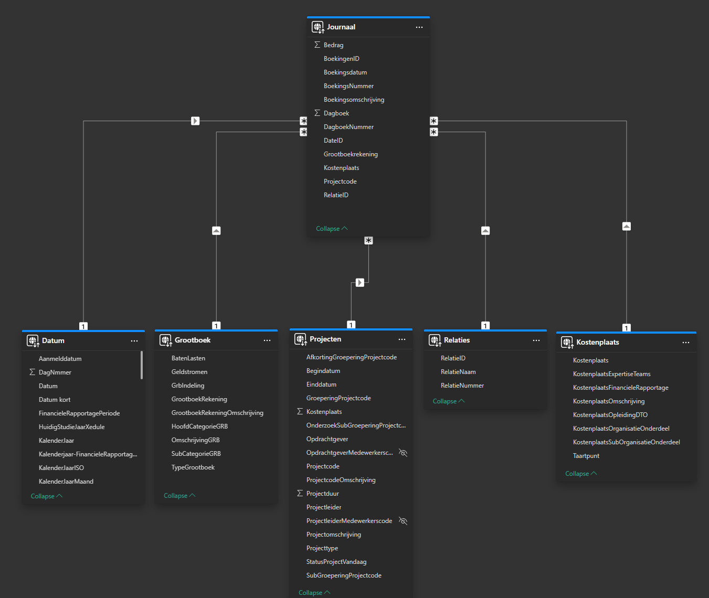
Minimale dataset

In de screenshot de huidige dataset - deze ontstaat door een combinatie van velden uit accountview die wordt aangevuld in het DWH (zie hiervoor bijlage 1)

